FORSIDE - Summerte kostnader
TIMEKOSTNAD LASSBÆRER
 |  |  |  |  | Versjon 1.1 | Dato: 10.09.2024

 |  |  |  | Hurtigtilgang til underfaner:

Kapitalkostnader
Hjulutrustning
Dette regnearket er bygd for at skogsentreprenører som ikke har beregnet timekostnaden på maskinene sin fra før, skal ha et verktøy for å kalkularer timekostnaden.
Bruksanvisning:
Gå innpå hver arkfane og fyll ut de verdiene som passer på din bedrift. Du vil se at ikke alle fanene passer akkurat til din bedrift. Sett likevel inn det som er så nært virkeligheten som mulig. Gjør en beregning pr maskin. Lagre deretter resultatet for senere å kunne gjøre en ny beregning, uten at alle data må legges inn på nytt.
Lønn
Trenger du hjelp, ta kontakt med Skogkurs: Mikael Fønhus, tlf 992 87 002 mf@skogkurs.no
Adm. / planlegging

I arkfanene er det bare de grønne cellene som skal fylles ut:
NB! Forhåndsutfylte verdier er ikke fasiten. - Fyll ut mengder og priser som gjelder for din bedrift og dine maskiner!
Oljer og diesel

Arbeidstøy og personlig utstyr
 |  | Kostnader
Brukstid makintid pr år | i | 1500 | Fordeling
Kapitalkostnad ved kjøp |  | kr - | 0.0 %
Leasing |  | kr 496.62 | 29.1 %
Forsikring |  | kr 26.67 | 1.6 %
Arbeidsbil
Olje |  | kr 10.00 | 0.6 %
Service |  | kr 20.00 | 1.2 %
Reparasjoner |  | kr 80.00 | 4.7 %
Flytting
Dekk |  | kr 13.33 | 0.8 %
Kjetting og belter |  | kr 83.33 | 4.9 %
Administrasjon |  | kr 80.83 | 4.7 %
Forsikring
Lønn |  | kr 425.43 | 25.0 %
Driftsplanlegging |  | kr 60.00 | 3.5 %
Diesel |  | kr 204.00 | 12.0 %
Arbeidsbil |  | kr 119.00 | 7.0 %
Service
Flytting |  | kr 85.31 | 5.0 %
Sum kr/time |  | kr 1,705 | 100.0 %

reparasjoner
Skogsmaskinindeksen ved utfylling |  | 168.51
Ny kostnadsindeks (dagens gjeldende) |  | 172.58 | Økning:
Ny timekostnad justert med siste kostnadsindeks |  | 1,746 | 2%

Vi ønsker å gjøre denne kalkulatoren bedre. Har du kommentarer; - send dem til post@skogkurs.no.

Kapitalkostnad
Forside
Kjøp eller leasing?
Leasing | i

Forutsetninger
Brukstid makintid pr år | i | 1,500 | timer
Total levetid i timer |  | 15,000 | timer | Leasing kalkulator – Thor-Heldal | - Lenke til ekstern leasingkalkulator (m/skjermdump nedenfor)
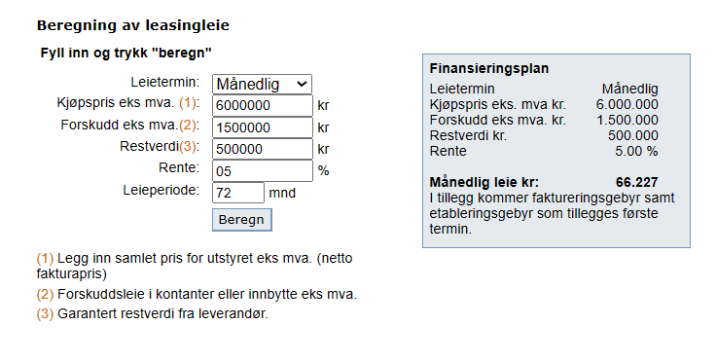
Kjøpesum |  | kr 4,800,000
Levetid |  | 10 | år
Restverdi |  | kr 1,500,000
rentekrav |  | 5%

Kapitalkostnad ved lånefinansiering (kjøp)
Årlig kapitalkostnad: |  | kr 502,365
Kapitalkostnad pr. time |  | kr 334.91

Leasingkostnader
Kjøpspris eks. mva. |  | kr 4,800,000
Forskuddsleie /innbytte eks. mva. |  | kr 1,300,000
Avtalt restverdi |  | kr 500,000
Rentesats |  | 5%
Leieperiode |  | 72 | måneder
Månedlig leasingbeløp | i | kr 62,078 | ← cellen kan overskrives
Årlig kostnad |  | kr 744,933
Leasingkostnad pr. time |  | kr 496.62

Hjulutrustning
Forside
Dekk
Dekkostnader totalt i maskinens levetid | i | kr 200,000
Dekkenes varighet |  | 15,000 | timer
Dekk/time |  | kr 13.33 | kr/time

Kjetting og belter
Kjetting og / eller belter |  | kr 250,000
Kjetting og belters varighet |  | 3,000 | timer
Sveise opp beltene | i | 10,000 | pr år
Kjetting/belter pr time |  | kr 83.33 | kr/time

Lønn
Forside
Lønn
Sjåførlønn/time (direkte lønn) |  | 300 | kr/time
+ feriepenger | i | 12%
+ arbeidsgiveravgift | i | 14%
+ sykefravær |  | 4%
+ pensjon | i | 2%
+ kurs og opplæring | i | 2%
Produktiv tid sjåfør | i | 85% |  | VIKTIG FAKTOR!
Sjåførlønn pr maskintime (G-n tid) |  | kr 425 | kr/time

Administrasjon og planlegging
Forside
Noen entreprenører eier lokaler, mens andre leier og nå ender helt uten. I våre forutsetninger setter det en husleie og en strømkostnad per år.
Kontormedarbeideren forutsettes brukt til å drifte bedriftens systemer og rapportering, men ikke til utendørs driftsplanlegging.
Kontorkostnader pr år (hele bedriften)
 | Husleie |  | kr 150,000
 | Strøm |  | kr 50,000
 | Kontormedarbeider(-e) inkl. sosiale kostnader |  | kr 600,000
 | Regnskap, revisjon og andre bedriftskostnader-kostnader |  | kr 120,000
 | Andre bedriftskostnader |  | kr 50,000
Antall maskiner kostnadene skal deles på |  |  | 8
 | Andel av kostnaden på denne maskinen |  | kr 121,250
 | Andel av kostnaden per time |  | kr 80.83

Noen entreprenører planlegger driftene selv, eller befarer driftene på forhånd.
Når driftene planlegges av entreprenøren alene, skal det også produserers driftsinstrukser og kart.
Det meste av denne kostnaden tillegges hogstmaskinen. Lassbæreren får normalt en mindre andel av denne kostnaden.
Utendørs og innedørs driftsplanlegg
 | Årlige kostnader med planlegging for denne maskinen
 | Antall drifter |  | 20 | drifter
 | Snittstørrelse pr drift |  | 1,500 | m³
 | = Antall m³ pr år |  | 30,000
 | Planleggingskostnad pr m³ pr drift | i | 3 | kr/m³
 | Planleggingskostnad pr time |  | kr 60.00

Oljer og diesel
Forside
Oljer
 | Totalt liter pr år | kr/liter | kr/time
girolje | 100 | 50 | kr 3.33
hydaulikkolje | 350 | 20 | kr 4.67
motorolje | 50 | 60 | kr 2.00
Sum olje |  |  | kr 10.00

Tilfeldig spurt entreprenør:
DIESEL Hogstmaskin 17,1 liter pr time
Lassbærer 12,7 liter pr time
AD Blue
Hogstmaskin 0,88 liter pr time
Lassbærer 0,51 liter pr time
Diesel
Drivstoff | Liter pr time | Kr/liter | kr/time
Diesel | 13 | 15 | kr 195.00
Ad-blue | 0.5 | 10 | kr 5.00

Dieseltank (eller tank og tilhenger)
 | Pris | Levetid (år)
Levetid antall år | 30000 | 5
Kroner pr time |  |  | kr 4.00
Sum diesel |  |  | kr 204.00

Arbeidstøy og personlig utstyr
Forside
Personlig utstyr | Kostnad pr år
Sko til en eller flere førere på denne maskina | kr 2,500
Arbeidstøy og verneutstyr til en eller flere førere på denne maskina | kr 10,000
Verneutstyr til en eller førere på denne maskina | kr 200
Telefon og telefonabonnement | kr 2,000
Annet (fyll ut):
Arbeidstøy og personlig utstyr | kr 10 | kr/time

Arbeidsbil
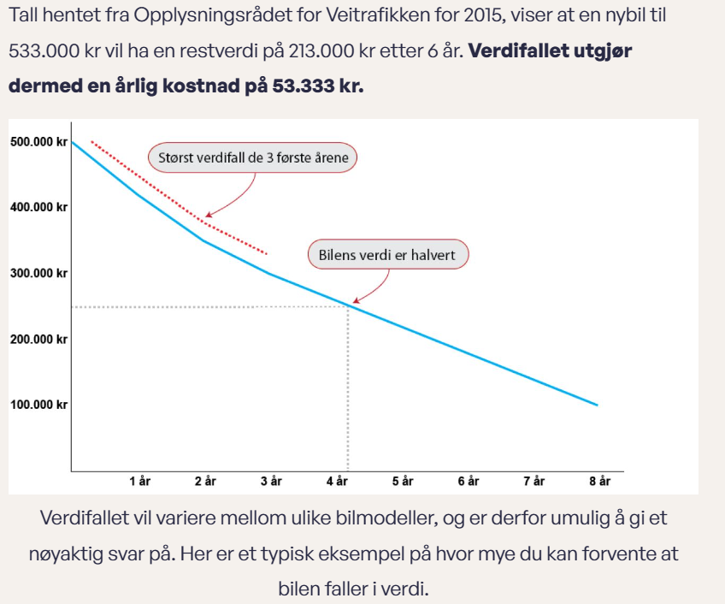
Forside
 | Arbeidsbil
 | Hvilken ordning har firmaet: | Firmabil

Her kan det gjøres ett av to valg:
1. Den eller de som kjører maskina til daglig har firmabil. 2. Førerne får kjøregodtgjørelse.
Valget tas i rullegardinmenyen

 | Kostnad pr bil | Leasing eller verditap pr år | 50000 | kr
 |  | Forsikringspremie | 4000 | kr
 |  | dekk og vedlikehold | 15000 | kr
 |  | drivstoff pr år | 50000 | kr
=HVIS($E$5="Firmabil";"i";"") | antall firmabiler knyttet til denne skogsmaskinen |  | 1,5 | bil(-er)
 |  |  | 178,500

 |  | Sum kostnader arbeidsbil | kr 178,500
 |  | Kostnad pr maskintime | kr 119

To nettsider fra Danske Bank om leasing:
Leasing
https://danskebank.no/bedrift/produkter-og-tjenester/finansiering/leasing?gclid=25c83108625d147a8f8e54327a21cc14&gclsrc=3p.ds&utm_source=bing&utm_medium=cpc&utm_campaign=Business.Leasing.Prospecting.Phrase&utm_term=firmabil%20leasing&utm_content=Firmabil%20%7C%C2%A0Phrase#accordion-0-item-3

Bør bedrifter lease eller kjøpe firmabil og utstyr?
https://danskebank.no/nyheter/tips-og-raad-til-din-bedrift/kjoepe-eller-lease "Bør bedrifter lease eller kjøpe firmabil og utstyr?"

Flytting
Forside
Forutsetninger
 |  | Antall flyttinger per år | 20
 |  | Herav flytt med flyttebil | 7
 |  | Antall flytt hvor kjetting eller belter må av og på | 3

(1:5) | Flytting med flyttebil |  |  |  |  | Kostnad pr flytt | Kostnad pr år | Kr/time
 |  | Flyttebil - timer for flytting av 1 maskin | 3 | time | i
 |  | Timepris flyttebil | kr 1,900 | per time |  | kr 5,700 | kr 39,900
 |  | Tapt prod.tid ved flytting (se forklaring) | 0 | time | i
 |  | Ca. pris førerlønn og faste maskinkostnader | kr 1,100 | per time | i | kr - | kr -

 |  | Følgebil ved flytting (km flytting ) | 50 | km | i
 |  | Sats | kr 4.50 | per km | i | kr 225.00 | kr 1,575.00
 |  | Antall lønnstimer følgebil | kr 2 | per time | i
 |  | Timepris sjåfør på følgebil | kr 425 | per time | i | kr 850.86 | kr 5,956.01

(2:5) | Flytting på hjul
 |  | Flyttetid i snitt | 1 | timer tapt produksjon | i
 |  | Ca. timepris maskin m/fører | kr 1,800 | kr/time | i | kr 1,800.00 | kr 23,400.00

 |  | Flytting av maskinførerens arbeidsbil | 10 | km | i
 |  | Sats | kr 4.50 | kr/km | i | kr 45.00 | kr 585.00
 |  | Antall lønnstimer hjelpemann | 2 | timer | i
 |  | Timepris hjelpemann | kr 425 | per time | i | kr 850.86 | kr 11,061.15

(3:5) | Flytting av dieselhenger brakker etc.
 |  | Flytting av dieselhengere og event. brakke | 10 | km | i
 |  | Sats | kr 4.50 | kr/km | i | kr 45 | kr 900
 |  | Antall lønnstimer | 2 | timer | i
 |  | Timepris sjåfør på følgebil | kr 425 | per time | i | kr 851 | kr 17,017

(4:5) | Kjetting og belter
 |  | Timeforbruk pr gang kjetting / belter av og på | 4 | timer | i
 |  |  | kr 425 | per time | i | kr 5,105 | kr 15,315

(5:5) | Andre kostnader
 | Bompenger
 |  | Antall ganger pr år der det påløper bompenger ved flytting | 15
 | Snittpris for å flytte alle enheter (flyttebil, maskin, biler og hengere (husk tur/retur) |  | kr 150.00 |  |  |  | kr 2,250
 | Ferje |  |  |  | i
 | Antall flyttinger med ferje - snitt pr år |  | 4 |  | i
 | Snittpris for å flytte alle enheter (flyttebil, maskin, biler og hengere (husk tur/retur) |  | kr 2,500.00 |  | i |  | kr 10,000

 | = Flyttekostnader per år og per time |  |  |  |  |  | kr 127,960 | kr 85

Forsikring
Forside
Forsikring
Forsikringpremie pr år | kr 40,000
Forsikring /time | kr 26.67 | kr/time

Service
Forside
Service
Årlig servicekostnad | kr 30,000 | Serviceavtale, eller utføres med egne ansatte i eget eller leid verksted
Sevice/time | kr 20.00 | k/time

NB!
Husk at oljene som inngår i eventuell serviceavtale ikke både kan føres her og under fanen "Oljer"

Reparasjoner
Forside

Reparasjoner
Reparasjoner pr år. Deler og arbeid inngår | kr 120,000 | Utføres med egne ansatte eller innleid mekaniker i eget eller leid verksted
Reparasjoner/time | 80

NB!
Kostnader som blir dekket av forsikringen må ikke føres her.
Bare egenandelen.

